主要利率一覧表
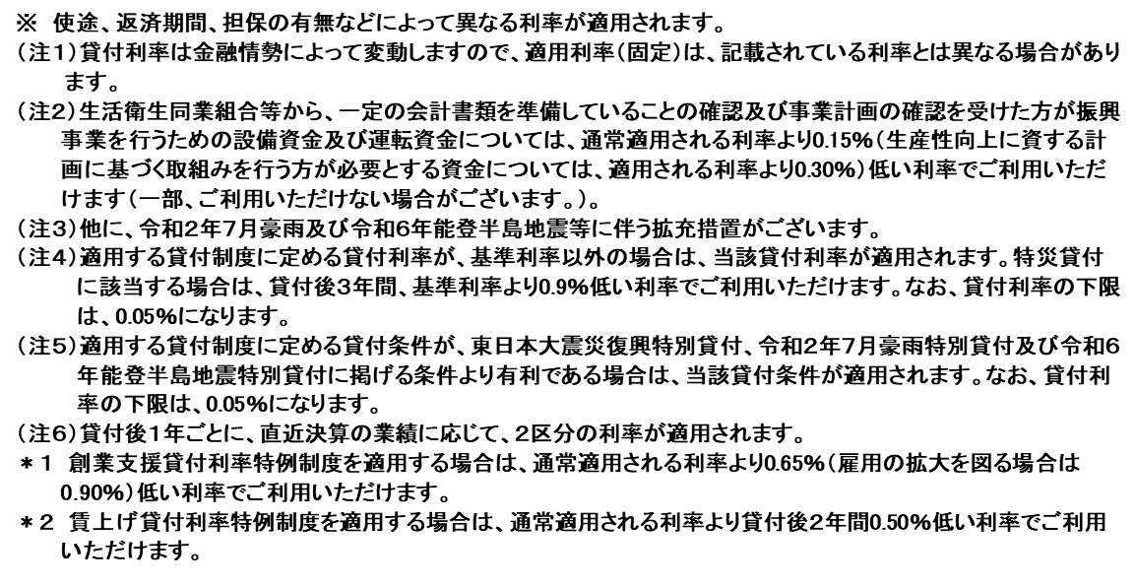
日本政策金融公庫 国民生活事業（生活衛生貸付） 主要利率一覧表

 | （会社及び個人） |  |  |  | (適用日： | 2026-08-03
 | 融資の種類 |  |  |  | 利率（注１）
 | 一般貸付 | 設備資金 | 下記以外の設備資金 |  | 基準利率 | 2.60 | ～ | 5.30 | ％
 |  |  | 省エネルギー設備 |  | 特別利率Ａ | 2.20 | ～ | 4.00 | ％
 |  |  |  |  | 特別利率Ｂ | 2.05 | ～ | 4.25 | ％
 |  |  | 衛生設備 |  | 特別利率Ｃ | 2.00 | ～ | 3.50 | ％
 |  |  | 観光にかかる生産性向上の取組みを行うために必要な資金 |  | 特別利率Ａ | 2.20 | ～ | 4.90 | ％
 |  |  |  |  | 特別利率Ｂ | 2.05 | ～ | 4.65 | ％
 |  |  | 訪日外国人旅行者対応に必要な資金 |  | 特別利率Ｂ | 2.05 | ～ | 4.65 | ％
 |  |  | 外国人労働者の雇用管理の改善に必要な資金 |  | 特別利率Ａ | 2.20 | ～ | 4.90 | ％
 |  |  | 特例貸付 | 福祉増進資金 防災・環境対策資金 | 基準利率 | 2.60 | ～ | 5.30 | ％
 |  |  |  |  | 特別利率Ｂ | 2.05 | ～ | 4.65 | ％

 |  |  |  | 生活衛生新企業育成資金 | 基準利率 | 2.60 | ～ | 4.90 | ％
 |  |  |  |  | 特別利率Ａ | 2.20 | ～ | 4.50 | ％
 |  |  |  |  | 特別利率Ｂ | 2.05 | ～ | 4.25 | ％
 |  |  |  |  | 特別利率Ｃ | 2.00 | ～ | 4.00 | ％
 |  |  |  | 生活衛生事業承継・集約・活性化支援資金 | 基準利率 | 2.60 | ～ | 4.90 | ％
 |  |  |  |  | 特別利率Ａ | 2.20 | ～ | 4.50 | ％
 |  |  |  |  | 特別利率Ｂ | 2.05 | ～ | 4.25 | ％
 |  |  | 一般公衆浴場施設・設備 |  | 特別利率Ｅ | 2.00 | ～ | 3.90 | ％
 | 振興事業貸付 | 設備資金 | 振興事業施設のうち特定設備（注２） |  | 特別利率Ｃ | 2.00 | ～ | 4.00 | ％
 |  |  | 省エネルギー設備 |  | 特別利率Ａ | 2.20 | ～ | 4.50 | ％
 |  |  |  |  | 特別利率Ｂ | 2.05 | ～ | 4.25 | ％
 |  |  | 衛生設備（注２） |  | 特別利率Ｃ | 2.00 | ～ | 4.00 | ％
 |  |  | 観光にかかる生産性向上の取組みを行うために必要な資金 |  | 特別利率Ａ | 2.20 | ～ | 4.50 | ％
 |  |  |  |  | 特別利率Ｂ | 2.05 | ～ | 4.25 | ％
 |  |  | 訪日外国人旅行者対応に必要な資金 |  | 特別利率Ｊ | 1.85 | ～ | 4.25 | ％
 |  |  | 外国人労働者の雇用管理の改善に必要な資金 |  | 特別利率Ａ | 2.20 | ～ | 4.50 | ％
 |  |  | 振興事業施設のうち上記以外のもの |  | 基準利率 | 2.60 | ～ | 4.90 | ％
 |  |  | 特例貸付 | 福祉増進資金（注２）、防災・環境対策資金 | 特別利率Ｃ | 2.00 | ～ | 4.00 | ％
 |  |  |  | 生活衛生新企業育成資金（注２） 生活衛生事業承継・集約・活性化支援資金（注２） | 基準利率 | 2.60 | ～ | 4.90 | ％
 |  |  |  |  | 特別利率Ａ | 2.20 | ～ | 4.50 | ％
 |  |  |  |  | 特別利率Ｂ | 2.05 | ～ | 4.25 | ％
 |  |  |  |  | 特別利率Ｃ | 2.00 | ～ | 4.00 | ％
 |  | 運転資金 | 振興計画に従って事業を営むために必要な資金（注２） |  | 基準利率 | 2.60 | ～ | 4.10 | ％
 |  |  | 標準営業約款登録営業者にかかる資金（注２） |  | 特別利率Ａ | 2.20 | ～ | 3.70 | ％
 |  |  | キャッシュレス決済対応に必要な資金 |  | 特別利率A | 2.20 | ～ | 3.70 | ％
 |  |  | 観光にかかる生産性向上の取組みを行うために必要な資金 |  | 特別利率Ａ | 2.20 | ～ | 3.70 | ％
 |  |  |  |  | 特別利率Ｂ | 2.05 | ～ | 3.45 | ％
 |  |  | 訪日外国人旅行者対応に必要な資金 |  | 特別利率Ｂ | 2.05 | ～ | 3.45 | ％
 |  |  | 外国人労働者の雇用管理の改善に必要な資金 |  | 特別利率Ａ | 2.20 | ～ | 3.70 | ％
 |  |  | 特例貸付 | 生活衛生新企業育成資金（注２） | 基準利率 | 2.60 | ～ | 4.10 | ％
 |  |  |  |  | 特別利率Ａ | 2.20 | ～ | 3.70 | ％
 |  |  |  |  | 特別利率Ｂ | 2.05 | ～ | 3.45 | ％
 |  |  |  |  | 特別利率Ｃ | 2.00 | ～ | 3.20 | ％
 |  |  |  | 生活衛生事業承継・集約・活性化支援資金（注２） | 基準利率 | 2.60 | ～ | 4.10 | ％
 |  |  |  |  | 特別利率Ａ | 2.20 | ～ | 3.70 | ％
 |  |  |  |  | 特別利率Ｂ | 2.05 | ～ | 3.45 | ％
 | 生活衛生セーフティネット貸付〔経営環境変化対応資金〕 |  |  |  | 基準利率 | 2.60 | ～ | 4.10 | ％
 |  |  |  |  | 特別利率Q | 2.20 | ～ | 3.70 | ％
 | 生活衛生セーフティネット貸付〔危機対応後経営安定資金〕 |  |  |  | 基準利率 | 2.60 | ～ | 4.90 | ％
 | 生活衛生企業再生貸付 |  |  |  | 特別利率Ａ | 2.20 | ～ | 4.50 | ％
 |  |  |  |  | 特別利率B | 2.05 | ～ | 4.25 | ％
 |  |  |  |  | 特別利率C | 2.00 | ～ | 4.00 | ％
 | 生活衛生関係営業経営改善資金特別貸付（注３） |  |  |  | 特別利率Ｆ |  | 2.70 |  | ％
 | 災害貸付 |  |  |  | 基準利率（注４） | 2.70 | ～ | 4.40 | ％
 | 東日本大震災復興特別貸付（注５） |  |  |  | 2.70～3.70％ （当初３年間最大ー1.4％）

 | 令和２年７月豪雨特別貸付 〔直接被害者・間接被害者〕（注５） |  |  |  | 2.70～4.40％ （直接被害者：当初３年間－0.9％）

 | 令和２年７月豪雨特別貸付 〔セーフティネット関連〕 |  |  |  | 基準利率 | 2.60 | ～ | 4.60 | ％
 | 令和６年能登半島地震特別貸付 〔直接被害者・間接被害者〕（注５） |  |  |  | 2.70～4.40％ （直接被害者：当初３年間－0.9％）

 | 令和６年能登半島地震特別貸付 〔セーフティネット関連〕 |  |  |  | 基準利率 | 2.60 | ～ | 4.60 | ％
 | 挑戦支援資本強化特別貸付（注６） |  |  |  | 0.50～3.95％

